I. Část 1a
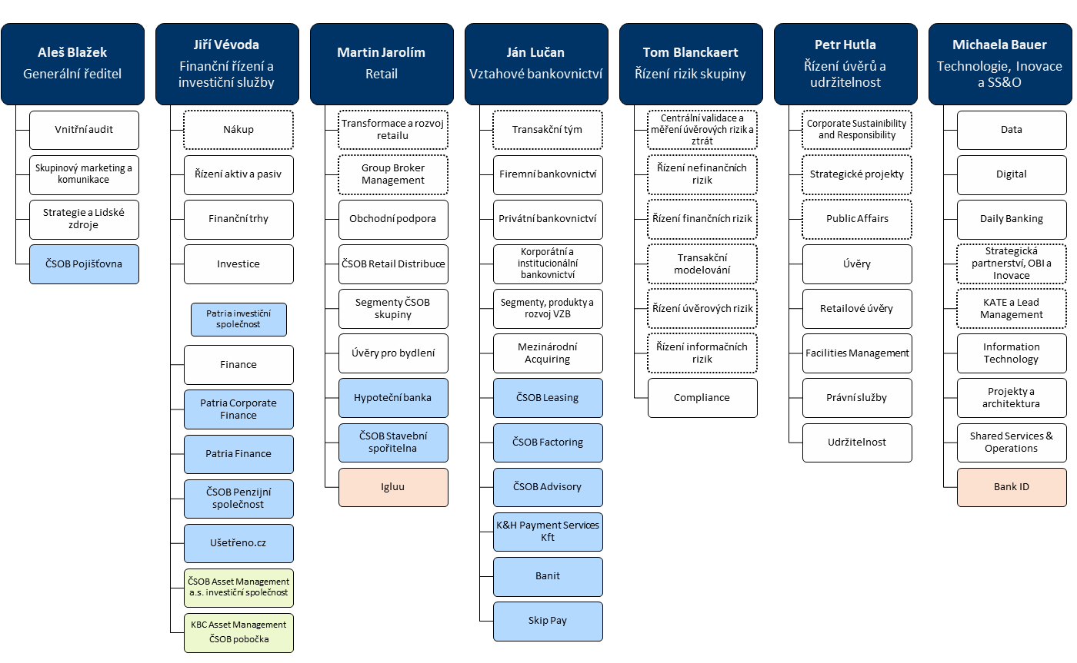
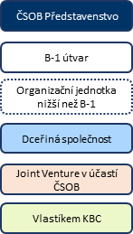
I. Část 1a
Organizační struktura povinné osoby

Organizační struktura povinné osoby |  | Vyhláška č. 163/2014 Sb., v platném znění, příloha 10

Informace platné k datu: | (30/6/2023)
Počet obchodních míst | 200 | Bod 1 písm. h)
Počet pracovníků (přepočtený stav) | 7,091
Organizační struktura povinné osoby (znázorní se níže)

Organizační struktura k 30. 6. 2023

